NAVODILA ZA UPORABO
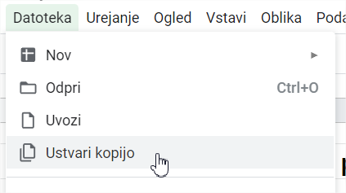

Navodila za uporabo predloge

Predloga za vodenje osebnih financ omogoča uporabo v dveh različnih načinih (zavihki na dnu).

1. Enostaven način

V enostavnem načinu beležimo prihodke in odhodke po mesecih, ki se nato avtomatično seštejejo v letni tabeli. Na podlagi teh finančnih tokov dobimo letni graf naših prihodkov in odhodkov. Izračun povprečnih mesečnih odhodkov in prihodkov pa nam omogoča postavitev proračuna.

2. Napredni način

V naprednem načinu beležimo prihodke in odhodke po dnevih in kategorijah. S pomočjo vrtilnih tabel lahko ustvarimo naprednejše analize naših finančnih tokov. Andrej P. Škraba ti v sledečem videu razloži kako uporabljati napredni način:
https://www.youtube.com/watch?v=G-dS6K3cwio

Kako prenesti predlogo?

Klikni na "Datoteka" in nato "Ustvari kopijo".

